申込書
2025 福島県中体連バスケットボール 記 念 T シ ャ ツ |  |  |  |  |  |  |  |  |  |  | サイズ表 (参考)
1次締切 令和7年6月24日
大会前到着希望の方は 『 期 限 厳 守 』 でお願いします。
最終締切 令和7年7月25日
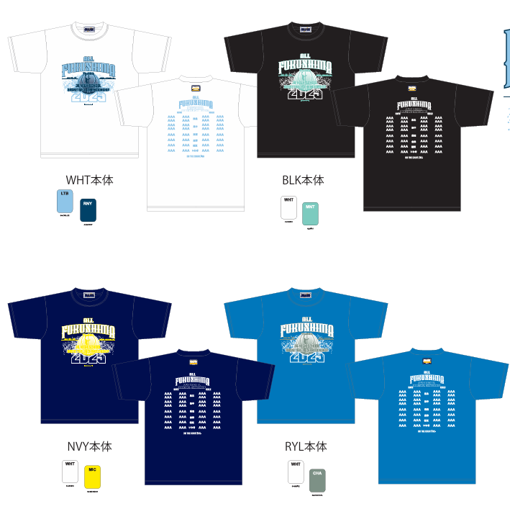
申込先 （株）オノヤスポーツ外商部 担当 斎藤
メールアドレス onoya37@yahoo.co.jp FAX 024-552-2430 TEL 024-552-2433
送料について 5枚以下の場合は\1100ご負担頂きます。
支払方法について 郵便振込でお願いします。 (納品時、郵便振込用紙を同送いたします・振込手数料はお客様ご負担になります)
購 入 申 込 書
オンザコート |  | XXS | XS | S | M | L | XL | 2XL | 3XL | 計
半袖Tシャツ (背面あり・県大会出場チーム名) \3500 | ホワイト |  |  |  |  |  |  |  |  | 0
 | ブラック |  |  |  |  |  |  |  |  | 0
 | ネイビー |  |  |  |  |  |  |  |  | 0
 | ブルー |  |  |  |  |  |  |  |  | 0
オンザコート |  | XXS | XS | S | M | L | XL | 2XL | 3XL | 計
半袖Tシャツ (背面なし) \3000 | ホワイト |  |  |  |  |  |  |  |  | 0
 | ブラック |  |  |  |  |  |  |  |  | 0
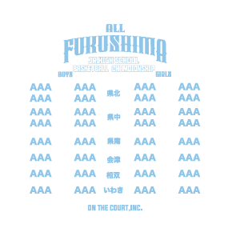
 | ネイビー |  |  |  |  |  |  |  |  | 0
 | ブルー |  |  |  |  |  |  |  |  | 0
注文後の変更はできません。ご了承ください。 |  |  |  |  |  | 合計金額
学校名 | 中学校 バスケットボール部
代表者名
携 帯 |  |  |  |  | メール
お届け先住所 | 〒

